기안서
 |  |  |  |  |  |  | Creator of A&M feasible

보 고 서

작 성 일 |  | 2021-11-05 |  | 결재 | 담 당 | 연구관리 |  | 팀 장 |  | 부 서 장 | 대표이사
문서번호 |  | GR-211105-PKW-01
작 성 자 |  | 박경원 선임
구 분 |  | □ 품 의 |  | 합의 부서 | 영업부 | 기술부 |  | 관리부
 |  | ■ 보 고
제 목 |  | Nu-2000 광학 모듈 개발 완료 보고서

Nu-2000 광학 모듈 개발(외주: 위키옵틱스) 결과를 아래와 같이 보고드리오니 검토후 재가 하여 주시기 바랍니다

■ 아 래 ■
1. 목 적
1) Nu-2000 광학모듈 개발 완료 및 외주업체(위키옵틱스) 계약 종료(~10/29)에 따른 결과 보고
2) 개발 목표 스펙 대비 개발 결과(α-, β-) 상세 비교, 성능 평가 결과 보고

2. 결 과
1) 광학 모듈(α-, β-) 개발 목표 스펙 달성 확인(상세 테스트 결과 첨부)
2) 1차 알파(α) 모듈 대비 2차 베타(β) 모듈 개선 확인 (UV: 79%, IR: 32% 개선, DSP 재현성 test 기준)
- 주요 개선 point : 광학 layout 변경, heatsink 방열 구조 개선, PD 신호 방식 변경(analog → digital)
3) 광학 모듈(UV/IR) 개발 완료

3. 상세 내용(스펙 비교)

- 알파, 베타 UV/IR 개발 목표 스펙 대비 spec. in 결과 확인

4. 첨부 자료
 | - 상세 내용 별첨 : 1) 광학 모듈 개발 내용, 2) 평가 방법, 3) 최종 결과 데이터

5. 특이 사항 & 참고 사항
 | - 개발 세부 내용 정리 자료 폴더 內 관리 (개발 history, 광효율 시뮬레이션, 광 부품 BOM, test data 등)
(지시사항)

서울시 구로구 디지털로26길 5, 1010 (에이스하이엔드타워1차) 08389 TEL:02-6220-6300 FAX:02-6220-6305 www.atikorea.com |  |  |  |  |  |  |  |  |  | I주I 에이티아이케이
 |  |  |  |  |  |  | Creator of A&M feasible

* 첨부 자료
1) 개발 내용 (최종 - 베타 ver. 기준)
- 광학 모듈 개발(UV/IR)
: optical layout 설계, 광 효율 시뮬레이션 검증, LED/PD 보드 개발

 |  |  | < UV 모듈 > |  |  |  |  |  | < IR 모듈 >
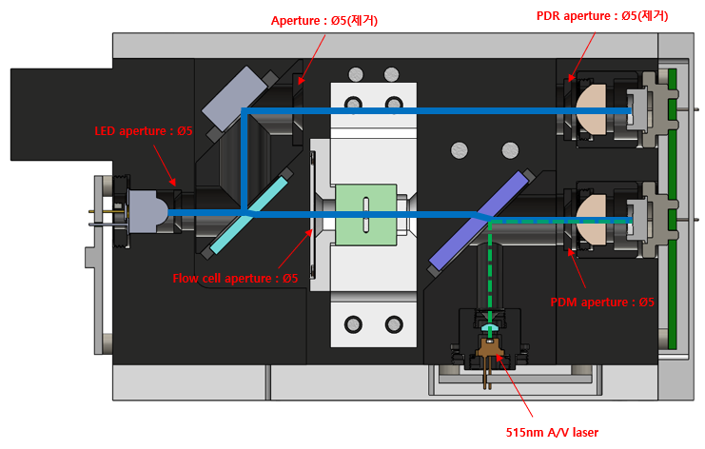
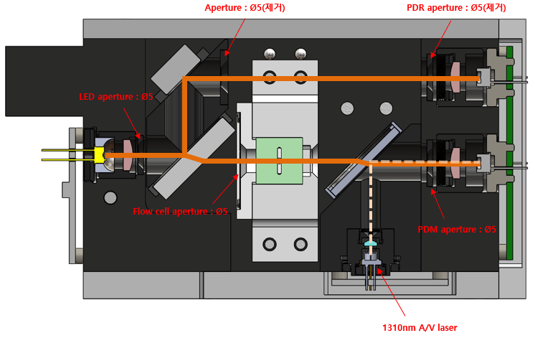

Main base unit
BS-mirror mount unit
UV AV laser unit
IR AV laser unit
IR PDR/PDM board
UV PDR/PDM board
UV LED driver board
IR LED driver board
- 광 부품 상세(UV/IR)
: BOM 확보

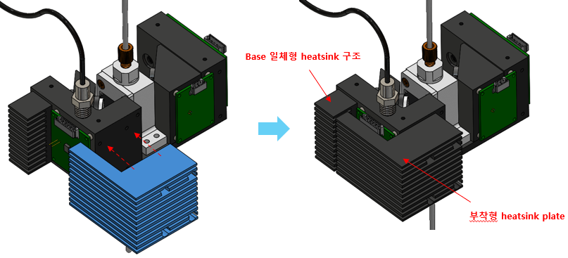
- heat sink 개발/적용
: 방열 기능 향상

(지시사항)

서울시 구로구 디지털로26길 5, 1010 (에이스하이엔드타워1차) 08389 TEL:02-6220-6300 FAX:02-6220-6305 www.atikorea.com |  |  |  |  |  |  |  |  |  | I주I 에이티아이케이

 |  |  |  |  |  |  | Creator of A&M feasible

* 첨부 자료
2) 평가 방법(기준)
- long term test - air
 | ① 목적 : 광학 모듈 자체 성능 검증, 일정 광량 유지 확인
 | ② 테스트 조건
 | - LED on, PD signal monitoring, air 측정 (empty flow cell or w/o flow cell)
 | - 장시간 측정 (72h 이상)
 | - 일정 온도 유지 (항온 조건, 25±0.2℃)
 | ③ 평가 기준 (spec. 조건)
 | - UV/IR ratio 기준, RSD UV ≤ 0.1%, IR ≤ 0.2%
$ratio= \frac{measure PD (signal − dark)}{reference PD (signal − dark)}$
 | -
$$RSD\left(relative standard deviation\right)= \frac{stdev}{average}×100$$

- long term test - DSP
 | ① 목적 : 농도 측정 재현성 확인
 | ② 테스트 조건
 | - LED on, PD signal monitoring, DSP chemical flow (20ml/min)
 | - 장시간 측정 (72h 이상)
 | - 일정 온도 유지 (항온 조건, 25±0.2℃)
 | ③ 평가 기준 (spec. 조건)
 | - H2O2(UV), H2SO4(IR) 농도(%) 기준, RSD UV ≤ 1%, IR ≤ 2%
$$RSD\left(relative standard deviation\right)= \frac{stdev}{average}×100$$
 | -

- 농도 calibration
 | ① 목적 : 농도 변별력 확인, 농도 detection, calibration curve 적합성 확인
 | ② 테스트 조건
 | - LED on, PD signal monitoring, DSP chemical flow (20ml/min)
 | - 각 PD data – 5min 측정 average 값 (interval: 3s)
 | - UV: H2O2 0~5% , IR: H2SO4 0~10% 측정(각 5 point)
 | - 일정 온도 유지 (항온 조건, 25±0.2℃)
 | ③ 평가 기준 (spec. 조건)
 | - calibration curve fitting(농도-ratio),
 | - 결정계수 : R2 ≥ 0.9985 (R2 =1, ideal)

(지시사항)

서울시 구로구 디지털로26길 5, 1010 (에이스하이엔드타워1차) 08389 TEL:02-6220-6300 FAX:02-6220-6305 www.atikorea.com |  |  |  |  |  |  |  |  |  | I주I 에이티아이케이

 |  |  |  |  |  |  | Creator of A&M feasible

* 첨부 자료
3) 최종 결과 - test data
- long term test - air (72h)
: spec. in, UV : 0.0633%, IR : 0.0262% (기준 spec. : RSD UV ≤ 0.1%, IR ≤ 0.2%)
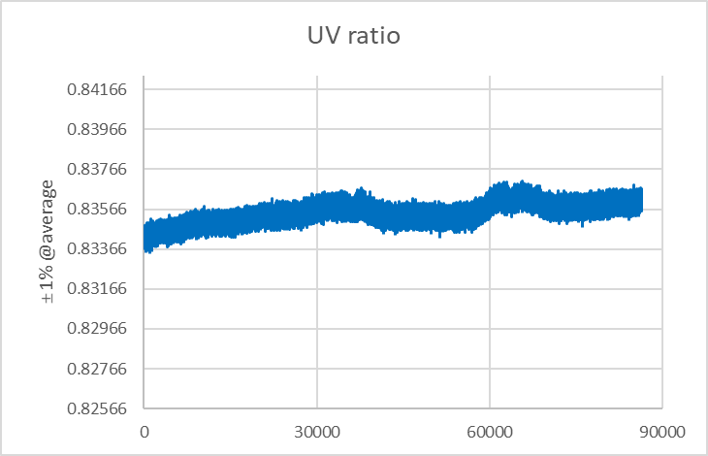
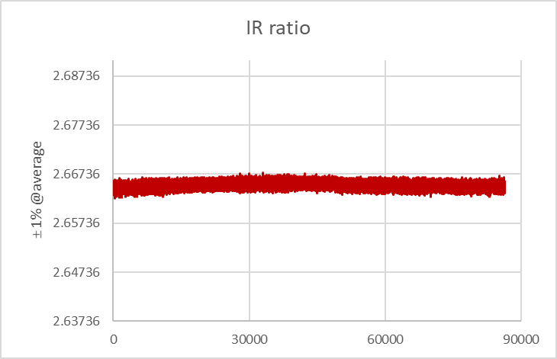

- long term test - DSP (72h)
: spec. in, UV : 0.122%, IR : 0.139% (기준 spec. : RSD UV ≤ 1%, IR ≤ 2%)
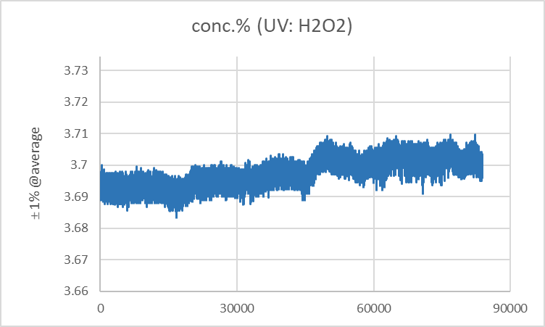
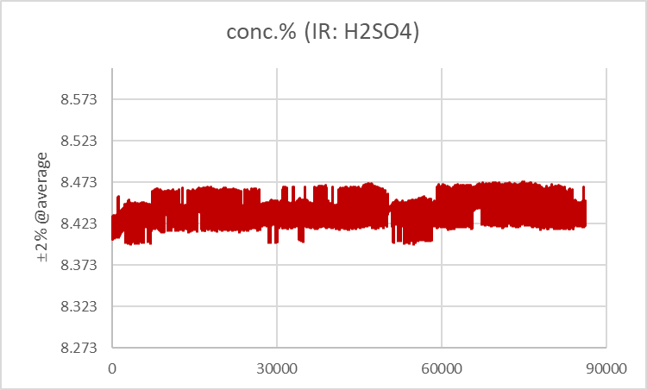

- 농도 calibration (exponential decay fit.)
: spec. in, UV R2 : 0.99994 , IR R2 : 0.99999% (기준 spec. : UV/IR R2 ≥ 0.9985)

(지시사항)

서울시 구로구 디지털로26길 5, 1010 (에이스하이엔드타워1차) 08389 TEL:02-6220-6300 FAX:02-6220-6305 www.atikorea.com |  |  |  |  |  |  |  |  |  | I주I 에이티아이케이

